Лист1
S(T) | T |  | S(t) |  |  |  | t | m | S(0)_а | S(0)_б
10 | 1.5 |  | 70 | А) | r | 0.28 | 2.2577613572 | 4 | 6.6634222382 | 6.4699018345 | S(0)_s | 37.995468933
40 | 3.5 |  |  | Б) | d | 0.28 | 2.3474557922 | 4 | 15.512689641 | 14.481757508 | S(0)_s | 35.412655954
20 | 4 |  |  |  |  |  |  |  | 6.7746919559 | 6.2626360342
35 | 5 |  |  |  |  |  |  |  | 9.0446650985 | 8.1983605782

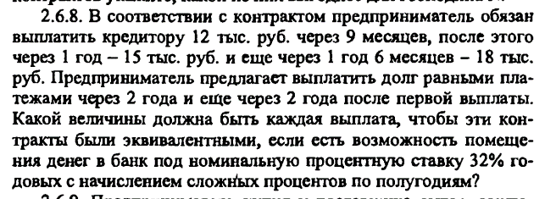

r | 0.32
m | 2
S(T) | T | S(0) | S(0)_s |  | t | S(t)
12 | 0.75 | 9.604931285 | 32.284212928 |  | 2 | 29.227533317
15 | 1 | 11.14744352
18 | 1.5 | 11.531838124

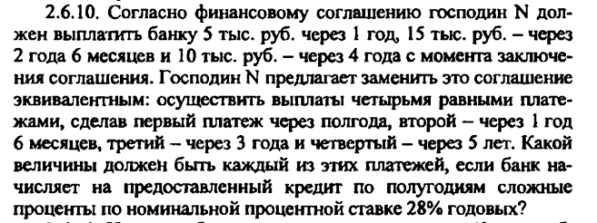

r | 0.28
m | 2
S(T) | T | S(0) | S(0)_s | t | S(t) | S(t)_s | S(t/4)
5 | 1 | 3.8473376424 | 15.143458156 | 1.5 | 22.435699571 | 129.0788688 | 32.2697172
15 | 2.5 | 7.7905299654 |  | 3 | 33.239476085
10 | 4 | 3.5055905485 |  | 5 | 56.140150846
 |  |  |  | 0.5 | 17.263542298

